Requirement
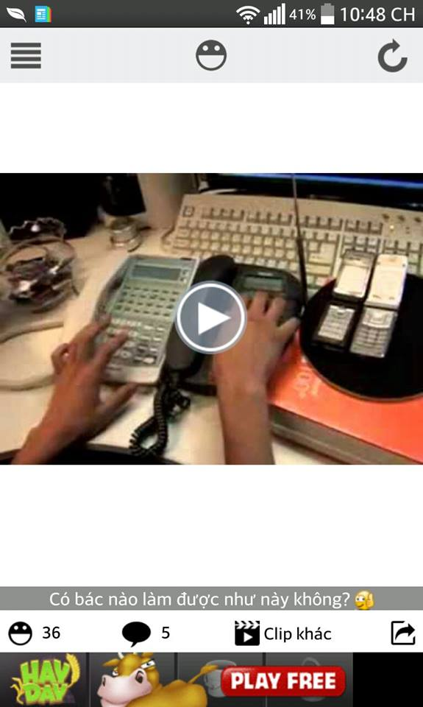
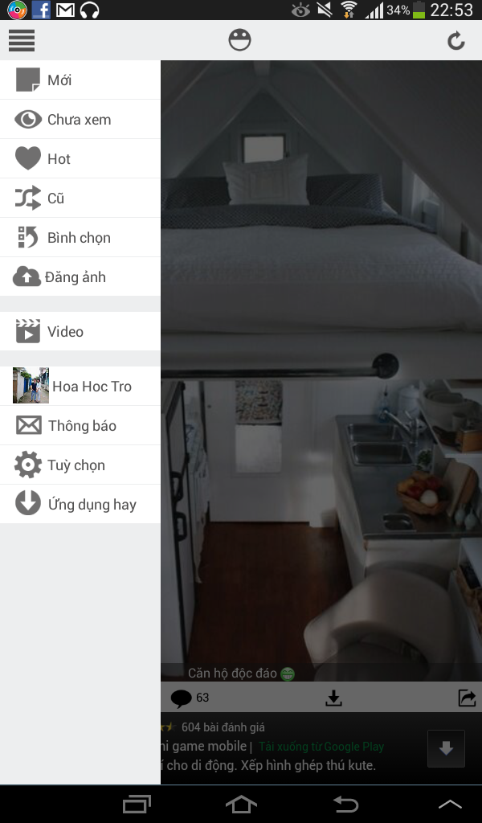
Yêu cầu xây dựng ứng dụng trên Android với giao diện tương tự app
HaiVL 2.0 trên Android
Dữ liệu được lấy từ website http://www.ala.vn/

